Sheet1
书籍名称 |  | 价格 | 购物链接 | 购买量
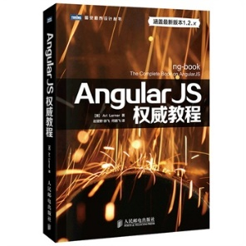 | AngularJS权威教程 | ¥84.20 | http://product.dangdang.com/23541115.html | 一本
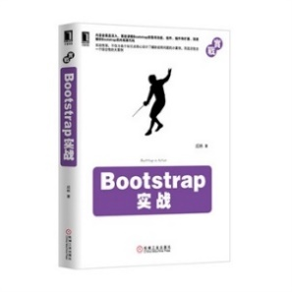 | Bootstrap实战 | ¥69.00 | http://product.dangdang.com/23362144.html | 一本
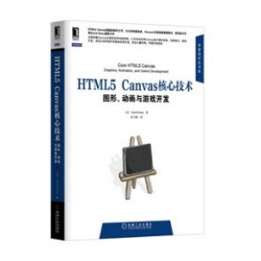 | HTML5 Canvas核心技术：图形、动画与游戏开发 | ¥81.70 | http://product.dangdang.com/23239775.html | 一本
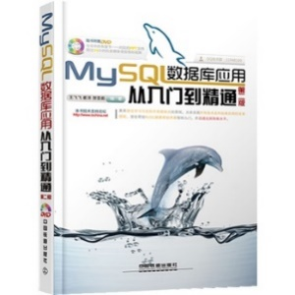 | MySQL数据库应用从入门到精通 | ¥47.20 | http://product.dangdang.com/23450621.html | 一本
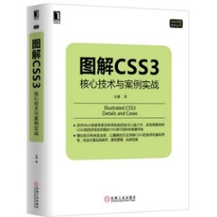 | 图解CSS3：核心技术与案例实战 | ¥57.30 | http://product.dangdang.com/23509801.html | 一本
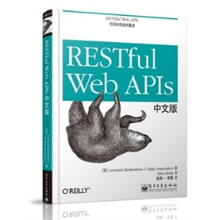 | RESTful Web APIs中文版 | ¥67.20 | http://product.dangdang.com/23493088.html | 一本
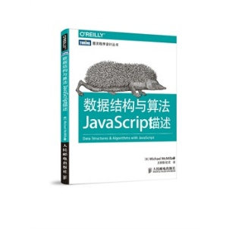 | 数据结构与算法JavaScript描述 | ¥41.70 | http://product.dangdang.com/23543139.html | 一本
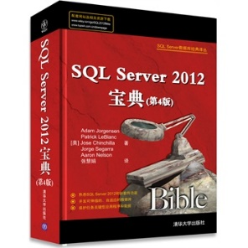 | SQL Server 2012宝典(第4版) | ¥108.80 | http://product.dangdang.com/23484934.html | 一本
 | 大规模分布式存储系统：原理解析与架构实战 | ￥42.70 | http://item.jd.com/11310547.html | 一本
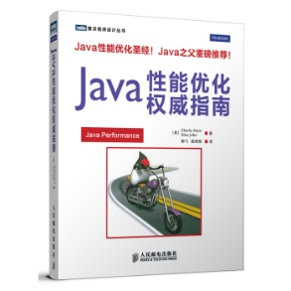 | Java性能优化权威指南 | ￥91.30 | http://item.jd.com/11407830.html | 一本
 | 大型分布式网站架构设计与实践 | ￥64.00 | http://item.jd.com/11529266.html | 一本
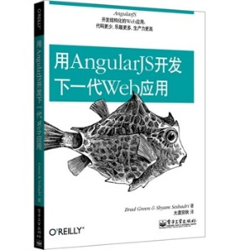 | 用AngularJS开发下一代Web应用 | ¥39.90 | http://product.dangdang.com/23358634.html | 每人一本
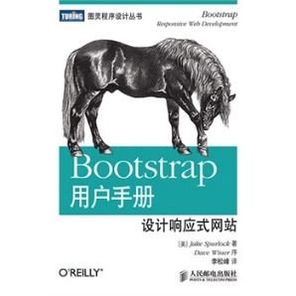 | Bootstrap用户手册：设计响应式网站 | ¥28.50 | http://product.dangdang.com/23336467.html | 每人一本
 | 请郑总赞助 | ¥178.00 | http://detail.tmall.com/item.htm?spm=a230r.1.14.9.00Rxyl&id=9038381927&ad_id=&am_id=&cm_id=140105335569ed55e27b&pm_id=&abbucket=17 | 一个

